General


Verantwortlich für die Pflege dieses Dokuments | GS1 Germany GmbH
Titel des Dokuments | Branchenpapier "Produktstammdatenqualität im Gesundheitswesen"
Letztes Änderungsdatum | 2023-10-20
Aktuelle Dokumentenausgabe: | Version 2.0
Status: | Aktualisierung
Beschreibung des Dokuments: | Das Dokument beschreibt allgemein gültige Validierungsregeln für den Stammdatenaustausch im Gesundheitswesen in Deutschland. Ziel ist es, die vereinbarten Validierungsregeln allen Marktteilnehmern nachvollziehbar und frei zugänglich zu machen. Die technische Umsetzung der vereinbarten Validierungsregeln als sog. Branchenstandard ist freiwillig und obliegt den Marktteilnehmern.

Mitwirkende (gilt für Version 2.0):
Name | Organisation
Curt Attardo | Mölnlycke Health Care GmbH
Marc auf der Mauern | Bayard Consulting GmbH
Marisa Bazarez-Borgert | Aesculap AG
Matthias Bug | GS1 Germany GmbH
Adrian Bedö | GHX Deutschland GmbH
Bianca Cassens | Universitätsklinikum Münster
Holger Clobes | B.Braun Melsungen AG
Thomas Fourate | pfm medical ag
Ramona Frey | Sana Einkauf & Logistik GmbH
Natalie Gladkov | BVMed - Bundesverband Medizintechnologie e.V.
Dr. Axel Hoffmann | EK UNICO GmbH
Tanja Jurcevic | NOVA UG
Jens Kalecinski | Prospitalia GmbH
André Karazuninkat | AGKAMED GmbH
Katharina Lang | GS1 Germany GmbH
Andrea Menning | Coloplast GmbH
Michael Niessing | Prospitalia GmbH
Guido Porting | Bayard Consulting GmbH
Sylvia Reingardt | GS1 Germany GmbH
David Schneider-Hoffmann | AGKAMED GmbH
Nicolle Schreiber | EK-UNICO GmbH
Maik Sippl | atrify GmbH
Tsena Stoeva | GHX Deutschland GmbH
Alexander Ulmer | EKK plus GmbH
Erich Zajic | Lohmann & Rauscher GmbH & Co. KG (für Version 1.2)
Anita Zick | Sana Einkauf & Logistik GmbH

Haftungsfreistellung
Bei der Erstellung dieses Dokuments wurde die größtmögliche Sorgfalt angewandt. GS1 Germany und alle Dritten, die an der Erarbeitung dieses Dokuments beteiligt waren, halten hierdurch fest, dass sie keinerlei Gewährleistung im Zusammenhang mit diesem Dokument und keinerlei Haftung für irgendeinen Schaden Dritter, einschließlich direkter und indirekter Schäden sowie entgangenen Gewinn im Zusammenhang mit der Nutzung dieser Dokumentation übernehmen. Dieses Dokument kann jederzeit abgeändert werden oder an neue Entwicklungen angepasst werden.

© 2023 GS1 Germany GmbH

Change Log
Datum | Version # | Änderungen | Verantwortlich
 | 1.0 | Veröffentlichung | GS1 Germany
2021-08-05 | 1.1 | Streichung der 207, 226 (COVIN 1.3) in 'Expanded_COVIN Validations' Anpassung der Dokumentation in 'REF_COVIN Attribute Overview' Ergänzung der 233 (COVIN 1.3) in 'Expanded_COVIN Validations' Austausch des GS1 HC GDSN Zielmarktprofils (Reiter: GS1 Healthcare DE V4.3 & GDSN Healthcare DE_Prescription) | GS1 Germany
2021-08-24 | 1.1 | Ergänzung in Reiter 'DACH Community Validation Rules' neue 'Expanded_COVIN Validations' aufgenommen | GS1 Germany
2021-08-26 | 1.1 | Aktualisierung 'GDSN Validation Rules' In Reiter "REF_COVIN Attribute Overview" für A1033 GDSN Spalte "CIN 3.1-Attribut (GDSN)" ergänzt | GS1 Germany
2021-11-08 | 1.1 | kompletten Reiter "REF_COVIN Attribute Overview" ersetzt aus COVIN 1.3 | GS1 Germany
2022-04-11 | 1.2 | Reiter "General" mit aktualisierter Übersicht "Mitwirkende (gilt für Version 1.2)" Reiter "Read me" aktualisiert Reiter "REF_COVIN Attribute Overview" ergänzt ausgehend von COVIN 2.0 Reiter "Expanded_COVIN Validations" ergänzt ausgehend von COVIN 2.0 Reiter "Additional Validation Rules" um neue Regeln ergänzt (REF_235, REF_237, REF_238) Außerdem die folgenden Reiter aus dem COVIN-Profil übernommen: CL_EclassVersion, CL_RiskClass, CL_TaxCode, CL_BlacklistText, CL_EClassRisk, CL_HazMat und CL_Sterility | GS1 Germany
2022-05-16 | 1.2 | Austausch des GS1 HC GDSN Zielmarktprofils (Reiter: GS1 Healthcare DE V4.4) | GS1 Germany
2023-10-20 | 2.0 | Austausch des GS1 HC GDSN Zielmarktprofils (Reiter: GS1 Healthcare DE V4.5) | GS1 Germany
2023-10-20 | 2.0 | Reiter "REF_COVIN Attribute Overview" ergänzt ausgehend von COVIN 2.2 Reiter "Expanded_COVIN Validations" ergänzt ausgehend von COVIN 2.2 | GS1 Germany

Die Abbildung "Prozessbeschreibung" zeigt die Abhängigkeiten zu den einzelnen Dokumenten auf, auf die in diesem Dokument verwiesen wird. GS1 Germany und alle Dritte, die für dieses Dokument Quelldateien verantwortlich dokumentieren, verpflichten sich, die erforderlichen Abstimmungsprozesse im Zuge des Releasemanagement zu iniitieren bzw. bei den erforderlichen Abstimmungsprozessen mitzuwirken. Die Koordination im Zuge des GDSN Validation Rules Releasemanagement (Global & DACH) übernimmt in diesem Zusammenhang GS1 Germany.

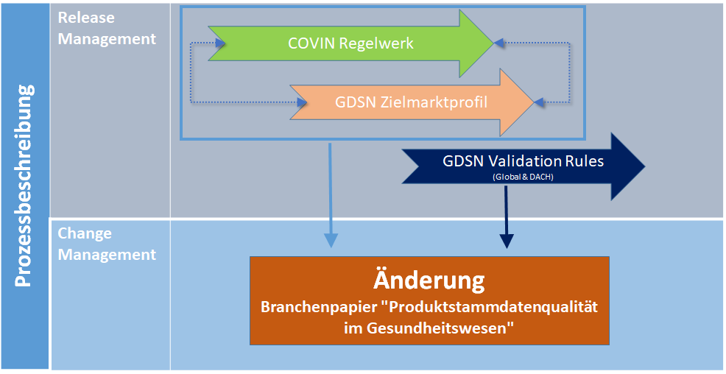

Abbildung: Prozessbeschreibung

GDSN Healthcare DE_Presciption


 |  |  |  | (Stand 05.08.2021)

Matrix zur Darstellung Apothekenpflichtig
 |  | PrescriptionTypeCode | ConsumerSalesConditionCode | controlledSubstanceScheduleCodeReference | HCDP / COVIN
Ausprägung | Kommentar | Rezept | Apotheke | Codereferenz aus der Liste der kontrollierten Stoffe | Apothekenpflichtig | Rezeptpflichtig | Betäubungsmittel (BTM Gesetz)
nicht Apothekenpflichtige Arzneimittel | Discounter, Drogeriemarkt, Apotheke | NO_PRESCRIPTION_REQUIRED | UNRESTRICTED |  | n | n | n
Apothekenpflichtig | MUSS über Apotheke oder KH-Apotheke | NO_PRESCRIPTION_REQUIRED | 3 |  | j | n | n
Beschränkt Apothekenpflichtig | Öffentl. über Apotheke oder Berechtigung vom Regierungspräsidium; im KH nicht über KH-Apotheke | NO_PRESCRIPTION_REQUIRED | 1 |  | j | n | n
Verschreibungspflichtig beschränkt Apothekenpflichtig | Öffentl. über Apotheke; im KH nicht über KH-Apotheke, jedoch mit Rezept vom Arzt | PRESCRIPTION_REQUIRED_ANY_LICENSED_PRESCRIBER | 1 |  | j | j | n
Rezeptpflichtige Arzneimittel ( und Apothekenpflichtig) | Rezept notwendig | PRESCRIPTION_REQUIRED_ANY_LICENSED_PRESCRIBER | 3 |  | j | j | n
BTM Gesetz | nur über Apotheke; spezielle Lagerung/Sicherung | PRESCRIPTION_REQUIRED_ANY_LICENSED_PRESCRIBER | 3 | BTM | j | j | j
Hydroxyethylstärke (HES) |  | PRESCRIPTION_REQUIRED_ANY_LICENSED_PRESCRIBER | 3 | HES | j | j | n

